LACTANCIA Y LA RELACION CON EL
Definición: | La lactancia materna es la alimentación de un lactante con leche de su madre, un proceso biológico que, además de nutrir, aporta un estímulo motor y sensorial crucial para el desarrollo del habla.
Características: | - Favorece la motricidad orofacial: durante la succión, el bebé coordina labios, lengua, mandíbula y mejillas. - Fortalece la lengua y musculatura oral: participa en movimientos necesarios posteriormente para la articulación de los sonidos. - Favorece la coordinación succión–deglución–respiración, importante para el adecuado control respiratorio relacionado con el habla. - Promueve un adecuado cierre labial y participación de la musculatura perioral. - Favorece el desarrollo de las estructuras orales al proporcionar un patrón de succión fisiológico. - Puede contribuir indirectamente al desarrollo articulatorio, porque una adecuada función orofacial constituye una base para la producción de sonidos del habla.
Actividades:
infografía | 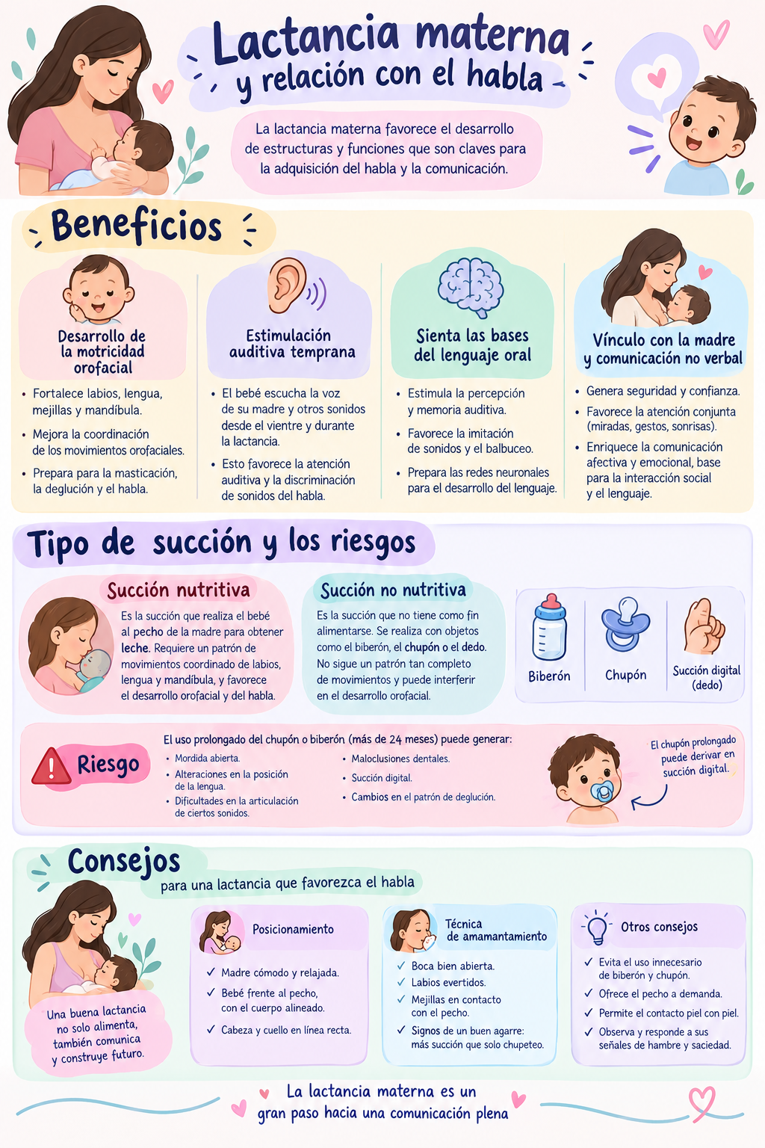
Folleto:
Charla:
Difusión video: |  | (

